※ 문서 작성 가이드 ※
설계 문서 작성 가이드

작업ID 작성

1. [작업ID] 양식 - [작업ID] 양식은 사용자 편의대로 만들 수 있습니다. 예제) SURE-SYSTEM-REQ-001
2. [작업ID]와 추적관계 - 추적.일관성을 위해서 각 항목에 [작업ID]가 부여되어야하며, 관련된 추적관계의 항목을 일관성있게 [추적]란에 기술하여야 합니다. - [추적]란은 현재 문서와 연관된 문서의 작업ID를 입력할 수 있는 항목으로 구성됩니다.
3. 추적 대상 - 추적 대상은 추적 대상 란에 "O"로 표기된 열의 타 프로세스의 [작업ID]에 대하여 추적됩니다.
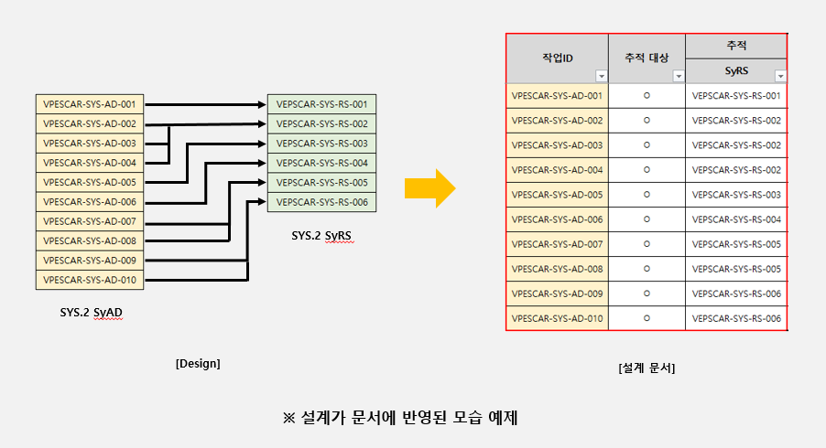

작성 시 주의 사항

※ (잘못된 사용 예제) 동일한 추적 대상, 추적 ID를 사용하는 항목을 병합
* [작업ID]는 중복으로 여러 번 기입할 수 없습니다. ( [작업ID 양식] 참고 )
* [SwRS] 시트 상단의 "DocumentID"를 제거하면 추적이 불가능합니다. 즉, 추적이 필요한 작업은 반드시 "DocumentID"가 있는 시트에 작성해야합니다.
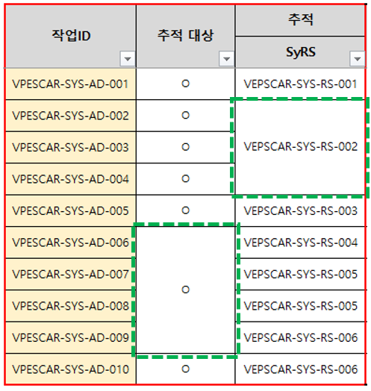 * (잘못된 사용 예) [작업ID]나, [추적 대상], [추적] 항목이 병합 될 경우 추적이 되지 않거나, 정확하지 않을 수 있습니다.

